LIST RACI CHART
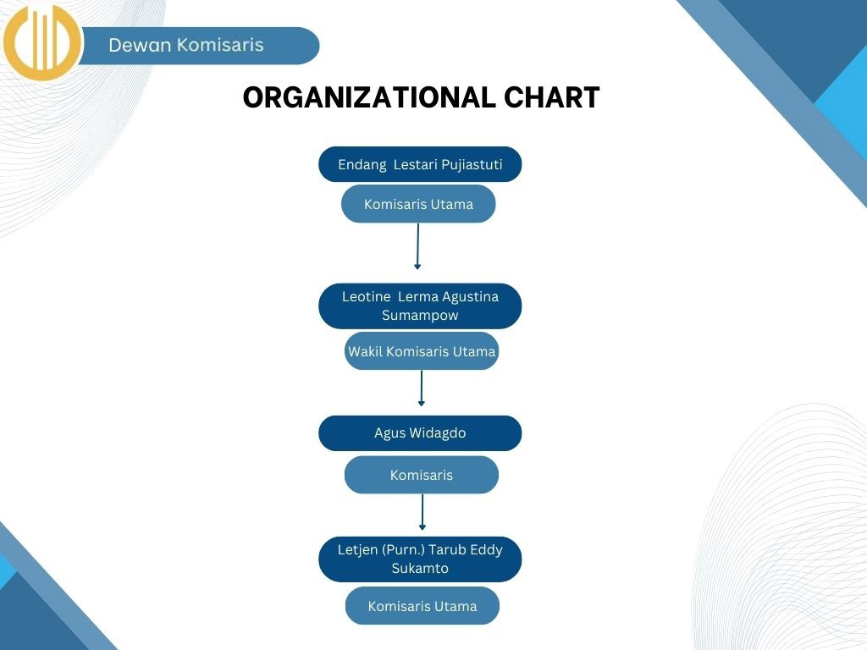
LIST RACI CHART COBIT 2019
Board |  | Papan
Executive Committee | Lelena Sumapow Brasada Chandra | Komite Eksekutif
Chief Executive Officer |  | Kepala Eksekutif
Chief Financial Officer | Rahma | Kepala Pejabat Keuangan
Chief Operating Officer |  | Kepala Pejabat Operasional
Chief Risk Officer |  | Kepala Pejabat Risiko
Chief Information Officer |  | Kepala Petugas Penerangan
Chief Technology Officer |  | Kepala Pejabat Teknologi
Chief Digital Officer |  | Kepala Pejabat Digital
I&T Governance Board |  | Dewan Tata Kelola I&T
Architecture Board |  | Dewan Arsitektur
Enterprise Risk Committee |  | Komite Risiko Perusahaan
Chief Information Security Officer |  | Kepala Petugas Keamanan Informasi
Business Process Owner |  | Pemilik Proses Bisnis
Portfolio Manager |  | Manajer Portofolio
Steering (Programs/Projects) Committee |  | Komite Pengarah (Program/Proyek).
Program Manager | Benggi | Manajer Program
Project Manager | Frans | Manajer Proyek
Project Management Office |  | Kantor Manajemen Proyek
Data Management Function |  | Fungsi Manajemen Data
Head Human Resources |  | Kepala Sumber Daya Manusia
Relationship Manager |  | Manajer Hubungan
Head Architect |  | Kepala Arsitek
Head Development |  | Kepala Pengembangan
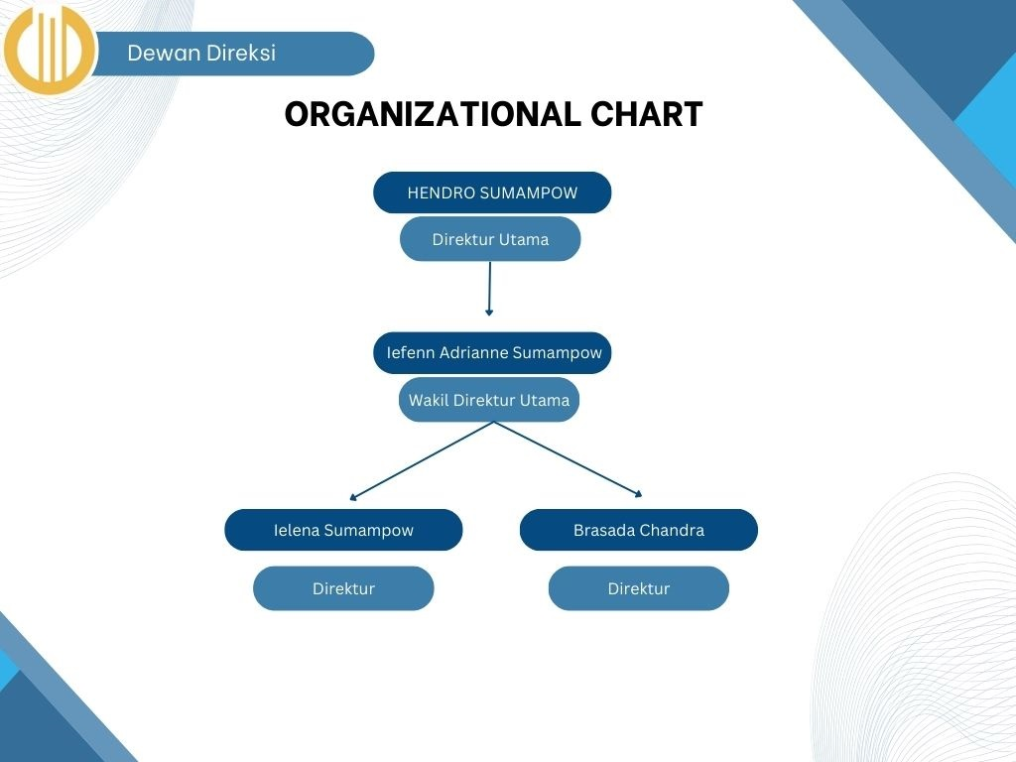
Head IT Operations | Dian | Kepala Operasi TI
Head IT Administration |  | Kepala Administrasi TI
Service Manager |  | Manajer Layanan
Information Security Manager |  | Manajer Keamanan Informasi
Business Continuity Manager |  | Manajer Kontinuitas Bisnis
Privacy Officer |  | Petugas Privasi
Legal Counsel |  | Penasihat Hukum
Compliance |  | Kepatuhan
Audit |  | Audit

